Canon AVG
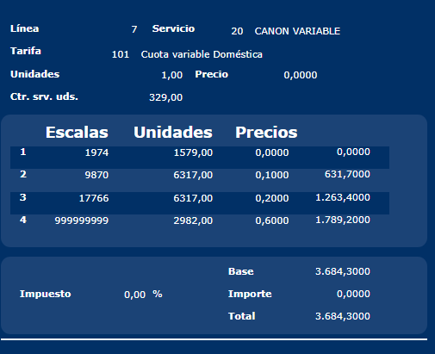
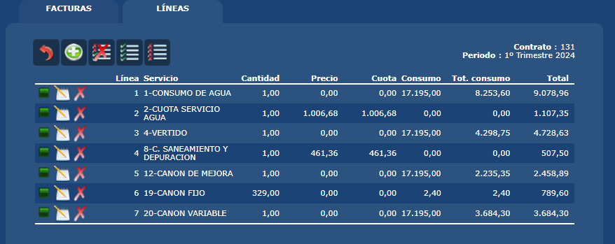
 |  | Escalas canon variable |  |  |  | Lecturas en la factura |  |  | Factor Lecturas
 |  | Escala 1 | Escala 2 | Escala 3 | Escala 4 | Lectura Actual | Letura Anterior | Viviendas+Loc | Dias | Factor Meses entre Lecturas
 |  | 6 | 30 | 54 | 9999 | 2024-09-02 | 2024-05-13 | 1 | 112 | 3.73
 | Escalas Factura | 6 | 30 | 54 | 9,999
 | Uds.Cuota | Uds1 | Uds2 | Uds3 | Uds4
20-Canon Variable | 1 | 7 | 30 | 30 | 99999999
19-Canon Fijo | 1 | 3.73

Hoja1
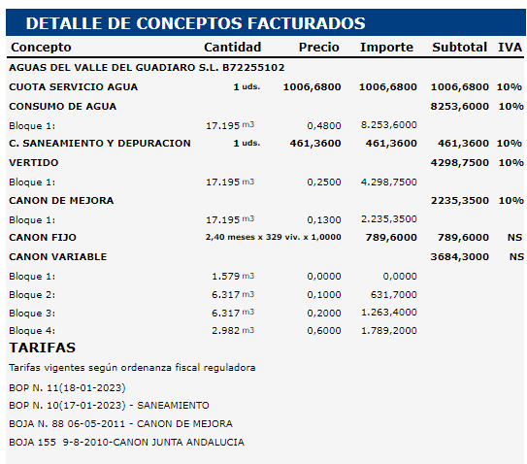
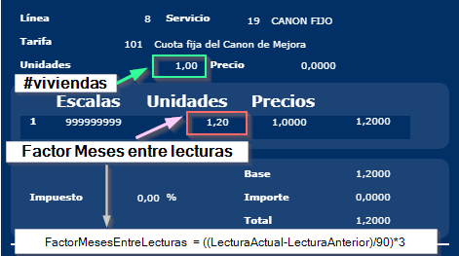
Nº Factura | Contrato | Periodo | Lect.Anterior | Lect.Actual | Dias | Factor Meses | Viviendas+Loc | Consumo |  |  |  |  |  |  |  |  |  |  |  |  |  |  |  |  |  |  |  |  |  | DIAS | Consumo
2410002 | 31458 | 000002 | 2023-11-20 | 2023-12-29 | 39 | 1.3 | 1 | 30 | SYR-503892 |  |  |  |  |  |  |  |  |  |  |  |  |  |  |  | Tarifa 1 | [ | 2024-05-13 | 2024-08-02 | ) | 81 | 145
2410003 | 31131 | 000002 | 2023-11-22 | 2023-12-27 | 35 | 1.17 | 1 | 16 | SYR-503892 : Por error dejamos 1,67 en pro |  |  |  |  |  |  |  |  |  |  |  |  |  |  |  | Tarifa 2 | [ | 2024-08-02 | 2024-09-02 | ) | 31 | 55
2410004 | 31293 | 000002 | 2023-11-28 | 2024-01-03 | 36 | 1.2 | 1 | 473 | SYR-503892 |  |  |  |  |  |  |  |  |  |  |  |  |  |  |  |  |  | 200 | 112 |  | 112 | 200
2410005 | 8068 | 000002 | 2023-11-28 | 2024-01-30 | 63 | 2.1 | 1 | 40 | SYR-503892
Factura DESA | 131 | 202401 | 2023-11-21 | 2024-02-01 | 72 | 2.4 | 329 | 17,195 | Usamos esta factura para demostrar el caso con viviendas

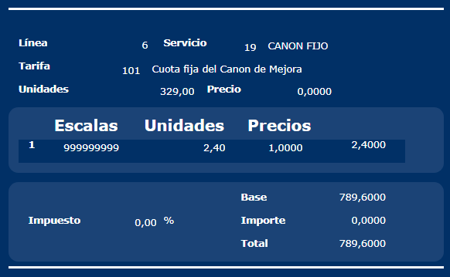
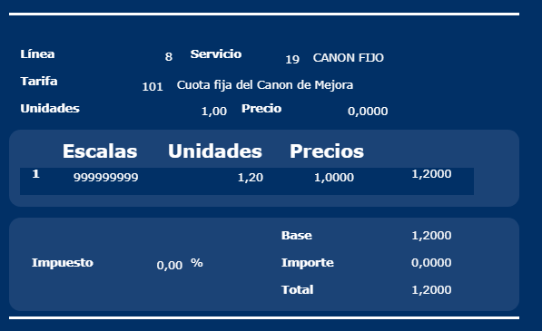
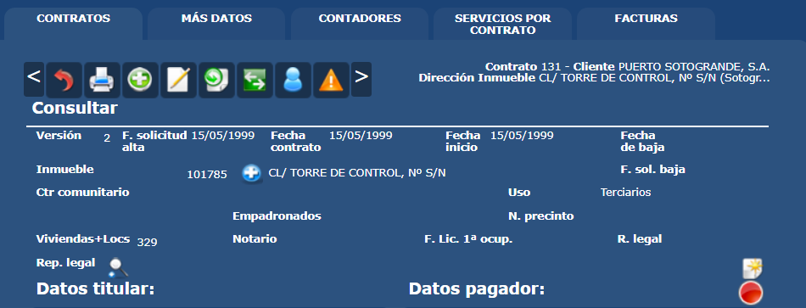
CANON FIJO
Factura | Contrato | Servicio | Tarifa | Uds.Cuota | Precio Cuota | Total Cuota | Escala1 | Uds.Escala1 | PrecioEscala1 | Total Escalas | Total
2410002 | 31458 | 19 | 101 | 1 | 0.00 | 0.00 | 999999999 | 1.3 | 1.00 | 1.3 | 1.3
2410003 | 31131 | 19 | 101 | 1 | 0.00 | 0.00 | 999999999 | 1.17 | 1.00 | 1.17 | 1.17
2410004 | 31293 | 19 | 101 | 1 | 0.00 | 0.00 | 999999999 | 1.2 | 1.00 | 1.2 | 1.2
2410005 | 8068 | 19 | 101 | 1 | 0.00 | 0.00 | 999999999 | 2.1 | 1.00 | 2.1 | 2.1
Factura DESA | 131 | 19 | 101 | 329 | 0.00 | 0.00 | 999999999 | 2.4 | 1.00 | 789.6 | 789.6

CANON VARIABLE |  |  |  |  |  |  | Se multiplica por el numero de viviendas | (EscalaTarifa/3) * factorMeses | Se reparten las unidades según la escala recalculada |  | Se multiplica por el numero de viviendas | (EscalaTarifa/3) * factorMeses | Se reparten las unidades según la escala recalculada |  | Se multiplica por el numero de viviendas | (EscalaTarifa/3) * factorMeses | Se reparten las unidades según la escala recalculada |  | Para repartir el resto | Se reparte el resto
Factura | Contrato | Servicio | Tarifa | Uds.Cuota | Precio Cuota | Total Cuota | Escala1 | fnEscala1 | UdsEscala1 | PrecioEscala1 | Escala2 | fnEscala2 | Uds.Escala2 | PrecioEscala2 | Escala3 | fnEscala3 | Uds.Escala3 | PrecioEscala3 | Escala4 | Uds.Escala4 | PrecioEscala4 | Total Escalas | Total | Repartido OK?
2410002 | 31458 | 20 | 101 | 1 | 0.00 | 0.00 | 6 | 3 | 3 | 0.00 | 30 | 13 | 10 | 0.10 | 54 | 23 | 10 | 0.20 | 9999999 | 7 | 0.60 | 7.20 | 7.20 | TRUE
2410003 | 31131 | 20 | 101 | 1 | 0.00 | 0.00 | 6 | 2 | 2 | 0.00 | 30 | 12 | 10 | 0.10 | 54 | 21 | 4 | 0.20 | 9999999 | 0 | 0.60 | 1.80 | 1.80 | TRUE
2410004 | 31293 | 20 | 101 | 1 | 0.00 | 0.00 | 6 | 2 | 2 | 0.00 | 30 | 12 | 10 | 0.10 | 54 | 22 | 10 | 0.20 | 9999999 | 451 | 0.60 | 273.60 | 273.60 | TRUE
2410005 | 8068 | 20 | 101 | 1 | 0.00 | 0.00 | 6 | 4 | 4 | 0.00 | 30 | 21 | 17 | 0.10 | 54 | 38 | 17 | 0.20 | 9999999 | 2 | 0.60 | 6.30 | 6.30 | TRUE
Factura DESA | 131 | 20 | 101 | 1 | 0.00 | 0.00 | 1974 | 1579 | 1,579 | 0.00 | 9870 | 7896 | 6,317 | 0.10 | 17766 | 14213 | 6,317 | 0.20 | 9999999 | 2,982 | 0.60 | 3,684.30 | 3,684.30 | TRUE

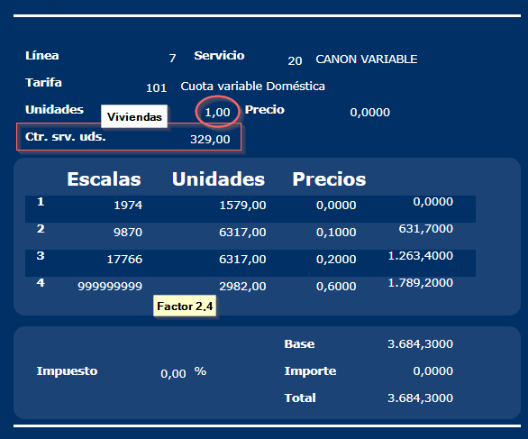
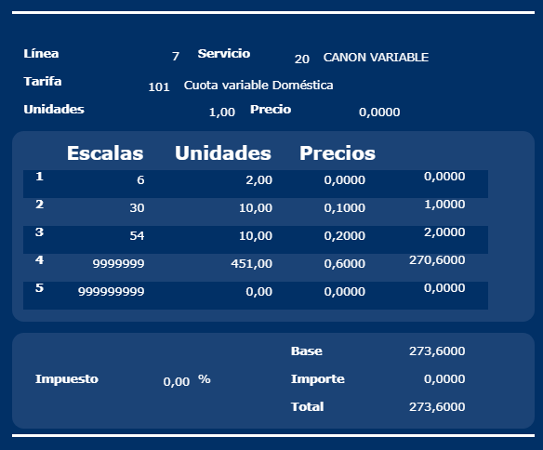
Tarifas |  |  |  |  |  |  |  | VALORES DE TARIFA
trfsrvcod | trfcod | trfdes | trfescala1 | trfescala2 | trfescala3 | trfescala4 |  | trvsrvcod | trvtrfcod | trvfecha | trvfechafin | trvcuota | trvprecio1 | trvprecio2 | trvprecio3 | trvprecio4 | trvlegalavb | trvlegal | trvumdcod
19 | 101 | Cuota fija del Canon de Mejora | 999999999 | 0 | 0 | 0 |  | 19 | 101 | 2024-01-01 | NULL | 0.00 | 1 | 0 | 0 | 0 | BOJA 155 9-8-2010-CANON JUNTA ANDALUCIA | NULL | UDS
20 | 101 | Cuota variable Doméstica | 6 | 30 | 54 | 9999999 |  | 20 | 101 | 2024-01-01 | NULL | 0.00 | 0 | 0.1 | 0.2 | 0.6 | BOJA 155 9-8-2010-CANON JUNTA ANDALUCIA | NULL | UDS

